サーバ単位リリースジョブ修正
システム名 |  |  |  | ASWツアー国内 | ドキュメント名 | サーバ単位リリースジョブ修正手順書 |  | フェーズ |  | 版
設計書種別 |  |  |  | サーバ単位リリースジョブ修正 | ID |  | 名称 | 作成日 | 2018-07-06 | 作成者 | NSSOL
 |  |  |  |  |  |  |  | 更新日 |  | 更新者

 | ジョブ PRD-ATD-deploy-2aを選択し
 |  | ジョブの設定画面で以下を設定する
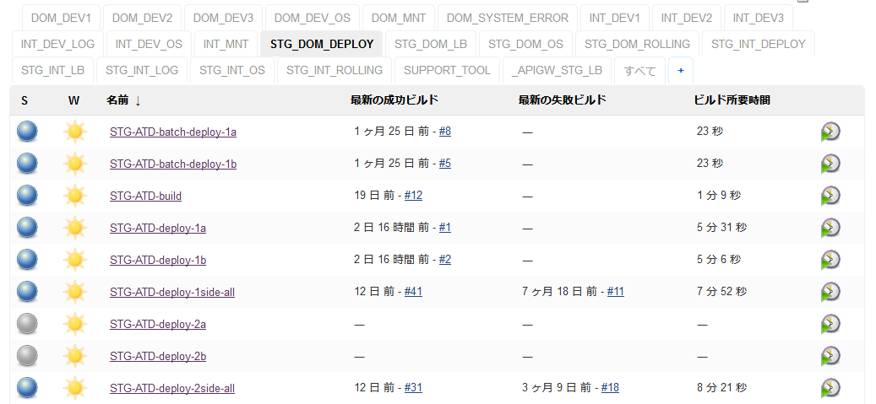

 |  | ・既存ジョブはインスタンスを指定して実行するようになっているため、ビルドパラメータinstanceを削除する

 |  | ・サーバ単位のJbarcodeのJarファイルを指定するため、Mavenビルドに下記パラメータを先頭に追加
 |  |  | -Djbarcode.classifier=prd-atdaap2a

 |  | ・既存ジョブは指定されたインスタンスに対しての処理となっているため、warファイル転送処理、デプロイシェル呼び出し処理をサーバのインスタンスの数（2つ）分コピー
 |  | ・warファイル転送処理、デプロイシェル呼び出し処理の変数${instance}をインスタンス名（21a、22a）へ置き換え

 | ジョブ PRD-ATD-deploy-2bを選択
 |  | ジョブの設定画面で以下を設定する

 |  | ・既存ジョブはインスタンスを指定して実行するようになっているため、ビルドパラメータinstanceを削除する

 |  | ・サーバ単位のJbarcodeのJarファイルを指定するため、Mavenビルドに下記パラメータを先頭に追加
 |  |  | -Djbarcode.classifier=prd-atdaap2b

 |  | ・既存ジョブは指定されたインスタンスに対しての処理となっているため、warファイル転送処理、デプロイシェル呼び出し処理をサーバのインスタンスの数（2つ）分コピー
 |  | ・warファイル転送処理、デプロイシェル呼び出し処理の変数${instance}をインスタンス名（21b、22b）へ置き換え

